Tabela 1
Tabela 1: Podaci o osiguranju za period od 1. januara do 30. juna 2022. godine
Table 1: Insurance data for the period 1 January - 30 June 2022

Šifra Code | Vrste osiguranja/ Class of Insurance | Osiguranja/ Policies |  | Štete/ Claims
 |  | Broj osiguranja/ Number of Insurance | Bruto fakturisana premija/ Gross written premium GWP (€) | Broj šteta/ Number of Claims | Riješene štete/ Settled Claims
 |  |  |  |  | Broj/ Number | Iznos/ Amount (€)
01 | Osiguranje od nezgode/ Accident insurance | 41,139 | 5,897,473 | 5,792 | 5,131 | 3,383,661
02 | Zdravstveno osiguranje/ Health insurance | 13,905 | 1,932,962 | 10,879 | 9,483 | 820,951
03 | Osiguranje motornih vozila/ Motor vehicle Insurance | 16,439 | 3,651,201 | 2,105 | 1,523 | 1,833,905
04 | Osiguranje šinskih vozila/ Railway rolling stock insurance | 2 | 68,068 | 0 | 0 | 0
05 | Osiguranje vazduhoplova/ Aircraft insurance | 8 | 118,844 | 2 | 1 | 275,721
06 | Osiguranje plovnih objekata/ Vessel insurance | 39 | 312,774 | 1 | 0 | 0
07 | Osiguranje robe u prevozu/ Goods in transit insurance | 96 | 381,178 | 107 | 106 | 48,281
08 | Osiguranje imovine od požara i drugih opasnosti/ Insurance against fire and other threats to property | 35,721 | 2,042,345 | 263 | 170 | 245,975
09 | Ostala osiguranja imovine/ Other damage to property | 24,982 | 5,981,604 | 995 | 734 | 1,260,268
10 | Osiguranje od odgovornosti za upotrebu motornih vozila/ Motor vehicles liability insurance | 262,568 | 19,295,170 | 8,213 | 6,457 | 7,704,779
11 | Osiguranje od odgovornosti za upotrebu vazduhoplova/ Aircraft liability insurance | 23 | 675,672 | 27 | 27 | 2,803
12 | Osiguranje od odgovornosti za upotrebu plovihih objekata/ Vessel liability insurance | 3,097 | 185,428 | 12 | 9 | 10,723
13 | Osiguranje od opšte odgovornosti za štetu/ General liability insurance | 3,061 | 1,812,275 | 254 | 51 | 118,642
14 | Osiguranje kredita/ Credit insurance | 7,206 | 1,612,323 | 36 | 26 | 37,959
15 | Osiguranje jemstva/ Suretyship insurance | 221 | 37,354 | 11 | 10 | 8,042
16 | Osiguranje finansijskih gubitaka/ Financial loss insurance | 4,861 | 140,905 | 205 | 183 | 21,060
17 | Osiguranje troškova pravne zaštite/ Legal expense insurance | 1,620 | 2,578 | 2 | 0 | 0
18 | Putno osiguranje/ Travel insurance | 61,022 | 559,906 | 2,603 | 2,203 | 255,942
19 | Druge vrste neživotnih osiguranja/ Other classes of non-life insurance | 15,582 | 56,739 | 3 | 0 | 0
20 | Osiguranje života/ Life insurance | 69,994 | 9,291,743 | 1,367 | 1,219 | 4,647,109
21 | Rentno osiguranje/ Annuity insurance | 137 | 8,589 | 23 | 16 | 17,746
22 | Dopunsko osiguranje lica uz osiguranje života/ Supplementary insurance in addition to life insurance | 45,121 | 795,106 | 474 | 346 | 261,302
23 | Druge vrste životnih osiguranje/ Other classes of life insurance | 36 | 800 | 0 | 0 | 0
 | UKUPNO (neživotna osiguranja, vrste 01 - 19) TOTAL (non-life insurance, lines 01 -19) | 491,592 | 44,764,800 | 31,510 | 26,114 | 16,028,712
 | UKUPNO (životna osiguranja, vrste 20 - 23) TOTAL (life insurance 20 - 23) | 115,288 | 10,096,238 | 1,864 | 1,581 | 4,926,156
 | UKUPNO / TOTAL | 606,880 | 54,861,038 | 33,374 | 27,695 | 20,954,868
Izvor/Source: ANO/ISA

Grafik 1: Učešće vrsta osiguranja u ukupnoj BFP
Chart 1: Share of classes of insurance in total GWP
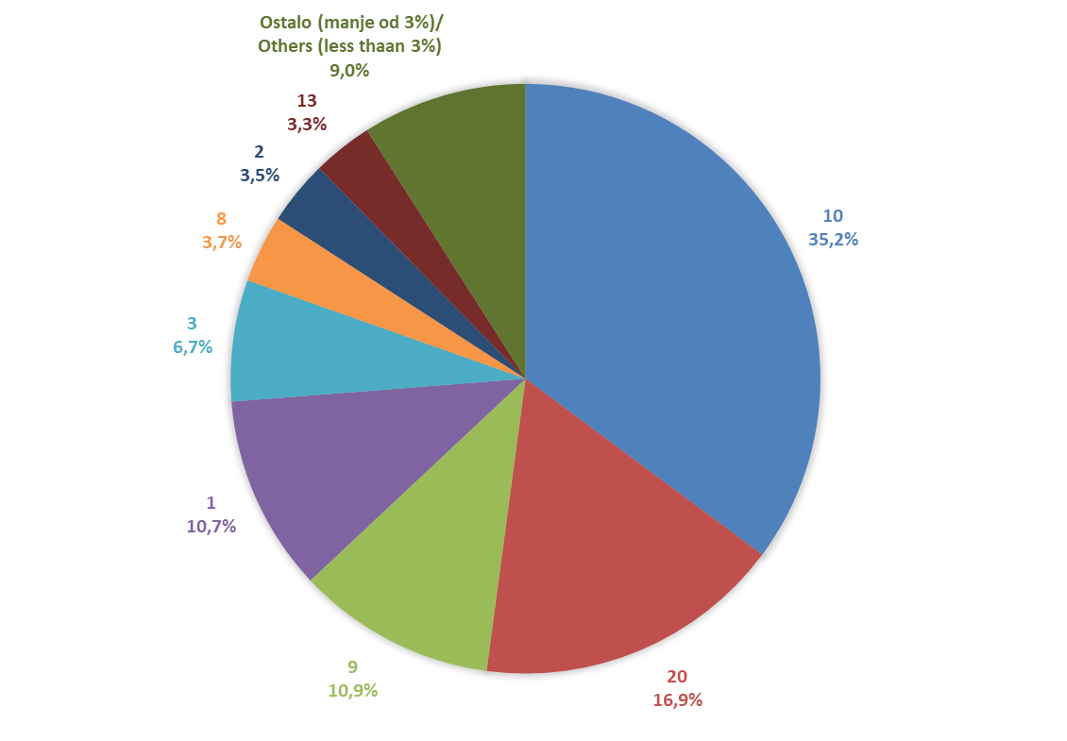

Izvor/Source: ANO/ISA

Sadržaj/Contents

